Sheet1
 | 技术方面

 | 1 | 掌握java基本编程思路

 |  |  | 详细设计

 |  |  |  | 类的内容

 |  |  |  | 方法 | 访问限制 返回值类型 方法名 参数

 |  |  | 语法
 |  |  |  | 注意语法陷阱

 | 3 | javaEE原生技术

 |  |  | jsp | servlet

 |  |  | html | js

 | 非技术方面

 |  | 环境搭建

 |  |  | 设置ip

 |  |  | 安装操作系统

20211127

 | web项目结构与部署包结构

 | 路径 URL

 | web流程模型

 | 程序流程控制

 | 数据传递

 | html

 |  | 开发环境项目结构 |  |  |  |  |  |  | 部署包结构

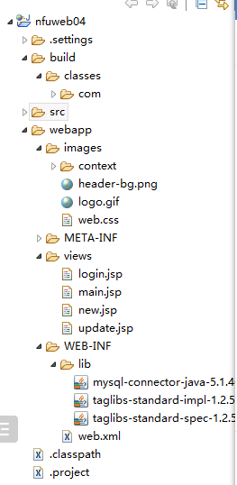
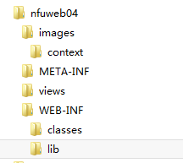

 |  |  |  |  |  | class文件

 |  |  |  |  |  | web模块

 |  |  |  |  |  |  |  | 发布的内容 称为 部署包

 |  |  |  |  |  |  |  | 部署包名字 |  | 项目名 | 创建项目时由 Context root指定

 |  |  |  |  |  |  |  | 结构
 |  |  |  |  |  |  |  |  | class文件 |  | 部署包/WEB-INF/classes

 |  |  |  |  |  |  |  |  | web.xml |  | 部署包/WEB-INF

 |  |  |  |  |  |  |  |  | 依赖 |  | 部署包/WEB-INF/lib

 |  |  |  |  |  |  |  |  | jsp |  | 部署包/文件夹

 |  |  |  |  |  |  |  |  | html |  | 部署包/文件夹

 |  |  |  |  |  |  |  |  | 图片 |  | 部署包/文件夹

 |  |  |  |  |  |  |  |  | jsp |  | 部署包/文件夹

 |  |  |  |  |  |  |  |  | css |  | 部署包/文件夹

 |  |  |  |  |  |  |  |  | 主页 |  | 部署包/

 | 访问web资源

 | url模式 |  |  | 实例 |  |  |  | 对应服务器硬盘位置

 | http://服务器地址/ |  |  | http://localhost/ |  |  |  | tomcat安装路径\webapps

 | http://服务器地址/web部署包 |  |  | http://localhost/nfuweb04/ |  |  |  | tomcat安装路径\webapps\nfuweb04 |  |  |  | 默认响应主页

 | http://服务器地址/web部署包/路径/资源 |  |  | http://localhost/nfuweb04/views/main.jsp

 | 每一个资源都有唯一的地址 |  |  | URL | 统一资源定位符

 |  |  |  |  | 协议://服务器主机ip：端口号/部署包名/部署包内路径/资源名

 | nfuweb04

 |  | index.html | 从index.html,访问demo1.jsp

 |  | view

 |  | demo1.jsp

 | 地址的写法

 | 1 | 相对路径 | 以当前请求位置作为起点描述路径

 |  |  | 当前位置

 |  |  | index.html | http://localhost/nfuweb04/index.html

 |  |  |  | 当前位置是 |  | http://localhost/nfuweb04/
 |  |  | 目标位置

 |  |  | demo1.jsp | 当前位置是 |  | http://localhost/nfuweb04/views/demo1.jsp

 |  |  | url写法 | <a href="路径/资源名" > 跳转到views/demo1.jsp </a>

 |  |  |  | <a href="views/demo1.jsp" > 跳转到views/demo1.jsp </a>

 | 2 | 绝对路径 | 以web部署包作为起点 | http://服务器主机地址/web部署包名/

 |  |  | url写法 | <a href="/web部署包名/路径/资源名" > 跳转到views/demo1.jsp </a>

 |  |  |  | <a href="/nfuweb04/views/demo1.jsp" > 跳转到views/demo1.jsp </a>

 | 3 | 网络绝对路径 从0开始 浏览器地址栏完整写法

 |  |  |  | 协议://服务器地址：端口号/web部署包/路径/资源
 |  |  |  | http://localhost/nfuweb04/views/demo1.jsp

 |  | 建立项目注意事项

 |  | 1 | 创建web项目，创建主页，部署测试

 |  | 2 | 在web模块下创建文件夹，文件夹内创建jsp，部署测试

 |  | 3 | Servlet

 |  |  | 服务器端java程序

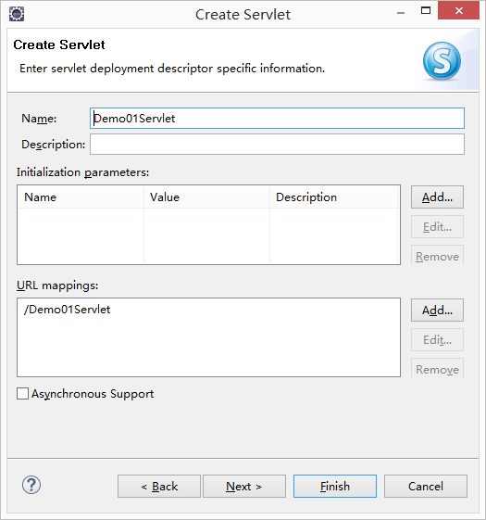

 |  |  |  |  |  |  |  |  |  | @WebServlet("/servlet1")

 |  |  |  |  |  |  |  |  |  | 通过浏览器访问 url

 |  | 如何访问servlet

 |  |  | class文件位置

 |  |  | 项目 |  |  |  |  | 部署包

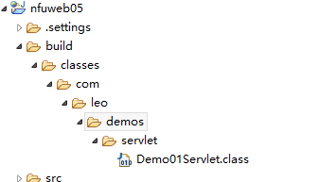
 |  |  |  |  |  |  |  | web部署包/WEB-INF/classes/各级包/xxx.class

 |  |  | 通过浏览器访问servlt，无论多少层包，都当做该资源在web部署包根路径下，

 |  |  | 和index.html相同的位置

 |  |  | @WebServlet("/servlet1")

 |  |  | <a href="/nfuweb05/servlet1"> 绝对路径访问servlet</a>

 | web应用基本模型

 |  | 查询全部留言

 |  | 发出请求 |  |  |  | servlet |  |  |  |  | jsp

 |  | html |  |  |  | 接收请求中的数据 |  |  |  |  | 接收控制器servlet传递的数据

 |  | jsp |  |  |  | 调用持久层，完成数据处理 |  |  |  |  | 显示数据

 |  |  |  |  |  | 向视图传递数据

 |  |  |  |  |  | 转发请求，

 |  | index.html |  |  |  | Demo02Servlet |  |  |  |  | main.jsp

 | 开发步骤

 | 1 | 画流程图

 | 2 | 建立程序文件，

 | 3 | 完成空跳转

 | 4 | 检查

 | 5 | 部署，运行 测试

 |  |  | servlet跳转到jsp路径的写法 |  | /以web部署包作为起始位置 路径/ 文件名

 |  |  | RequestDispatcher rd = request.getRequestDispatcher("");

 |  | 20211127

 |  |  | web项目结构与部署包结构

 |  |  | 路径 URL

 |  |  | web流程模型

 |  |  |  |  |  |  | 程序流程控制
 |  |  | 数据传递

 |  | 数据传递

 |  |  | 视图 -- 》 控制器传递数据
 |  |  | 控制器 -- 》 视图

 |  | 视图 -- 》 控制器传递数据

 |  |  | 提交表单数据

 |  |  | 使用链接

 |  |  | 使用js ajax

 |  | 留言者

 |  | 标题

 |  | 邮箱

 |  | 内容

 |  | new.jsp |  |  |  |  | Demo03Servlet |  |  |  |  | result.jsp

 |  | 提交 表单 |  |  |  |  | 接收数据

 |  | 操作步骤

 |  | 1 | 画流程图

 |  | 2 | 建立程序文件

 |  |  | index.html

 |  |  | <a href="/nfuweb05/views/new.jsp"> new.jsp</a><br><br>

 |  |  | new.jsp

 |  |  | <form name="myform" method="post" action="/nfuweb05/servlet3">

 |  |  | Demo03Servlet

 |  |  | @WebServlet("/servlet3")
 |  |  | public class Demo03Servlet extends HttpServlet{

 |  |  |  | public void service(HttpServletRequest request,HttpServletResponse response) throws ServletException, IOException {

 |  |  |  |  | RequestDispatcher rd = request.getRequestDispatcher("/views/result.jsp");
 |  |  |  |  | rd.forward(request, response);

 |  |  |  | }
 |  |  | }

 |  |  | result.jsp

 |  | 4 | 测试数据传递
 |  |  | new.jsp
 |  |  | <form name="myform" method="post" action="/nfuweb05/servlet3">

 |  |  | <li>昵称:
 |  |  | <input name="author" type="text" id="yhm"></li>
 |  |  | <li>标题:
 |  |  | <input name="title" type="text" id="email"></li>

 |  |  | <li>邮箱:
 |  |  | <input name="email" type="text" id="email"></li>
 |  |  | <li>内容:
 |  |  | <textarea name="content" cols="60" rows="10"></textarea></li>

 |  |  | <br><br>
 |  |  | <input type="submit" name="regsubmit" value="提交" class="btn">
 |  |  | </form>

 |  |  | String author = request.getParameter("author");

 |  | 使用链接传递数据

 |  |  | 应用场景 修改 删除

 |  |  | 需要把被操作数据的主键值传递到 服务器

 |  |  |  | delete from tablename where id = 1111

 |  |  | <a href="url?name=value" > delete</a>

 |  | index.html |  |  |  | servlet |  |  |  |  | result.jsp

 |  | <a href="/nfuweb05/servlet4?mid=1234" > delete</a> |  |  |  | @Webservlet("/servlet4")

 |  |  |  |  |  | String mid = request.getParameter("mid");

 | 控制器 --- 》 视图

 |  |  | 字符串 普通java对象

 |  |  | 集合

 |  | index.html |  |  |  | servlet |  |  |  |  | result.jsp

 |  | 跳转到servlet |  |  |  | 储存数据，向rueslut.jsp传递 |  |  |  |  | 显示servlet传递的数据

 |  |  |  |  |  | request.setAttribute("mystr", "Good Luck !!!!");

 |  |  |  |  |  |  |  | key |  | value
 |  |  |  |  |  |  |  |  |  |  | ${mystr} |  | EL表达式

 |  |  |  |  |  | request.setAttribute("message", msg);
 |  |  |  |  |  |  |  |  |  |  | ${message.mid}

 |  |  |  |  |  |  |  |  |  |  | ${message.author}
 |  |  |  |  |  | public class Message implements java.io.Serializable{

 |  |  |  |  |  |  | private String mid;
 |  |  |  |  |  |  | private String author;
 |  |  |  |  |  |  | private String title;
 |  |  |  |  |  |  | private String email;
 |  |  |  |  |  |  | private String content;
 |  |  |  |  |  |  | public String getMid() {

 |  | 查询全部留言

 |  | index.html |  |  |  | servlet |  |  |  |  | main.jsp

 |  | 跳转到servlet |  |  |  | 查询全部留言 |  |  |  |  | 接收数据

 |  |  |  |  |  | 传递 |  |  |  |  | 显示数据

 |  |  |  |  |  | 转发请求，

 |  |  | @WebServlet("/servlet6")
 |  |  | public class Demo06Servlet extends HttpServlet{

 |  |  |  | public void service(HttpServletRequest request,HttpServletResponse response) throws ServletException, IOException {
 |  |  |  |  | //接收请求中的数据

 |  |  |  |  | //调用持久层完成任务
 |  |  |  |  | MessageDao dao = new MessageDao();
 |  |  |  |  | List<Message> list = dao.findAllMessages();
 |  |  |  |  | //传递储存结果数据
 |  |  |  |  | request.setAttribute("msgs", list);
 |  |  |  |  | //转发请求
 |  |  |  |  | RequestDispatcher rd = request.getRequestDispatcher("/views/main.jsp");
 |  |  |  |  | rd.forward(request, response);

 |  |  |  | }
 |  |  | }

 |  | main.jsp

 |  |  | 需要使用java脚本 | <% %>

 |  |  | 使用 JSTL | JAVA 标准标签库

 |  |  | 步骤
 |  |  | 0 |  | 在项目WEB-INF/lib下，增加JSTL依赖的jar包

 |  |  | 1 |  | 在jsp页面增加使用jstl标记库指令

 |  |  |  |  | <%@ taglib uri="http://java.sun.com/jsp/jstl/core" prefix="c" %>

 |  |  | 2 |  | 使用forEach标签解析集合对象 |  |  |  | request.setAttribute("msgs", list);

 |  |  |  |  | <c:forEach items="${msgs}" var="item" > |  |  |  |  |  |  |  | for(Message item : list) {
 |  |  |  |  |  |  |  |  |  | 变量名自己定义，符合命名规范 |  |  |  | System.out.println(mess.getAuthor());
 |  |  |  |  |  |  |  |  |  |  |  |  | }

 |  |  |  |  | ${item.mid} |  |  | ${item.author}
 |  |  |  |  | </c:forEach>

 |  |  |  |  |  | public class Message implements java.io.Serializable{

 |  |  |  |  |  |  | private String mid;
 |  |  |  |  |  |  | private String author;
 |  |  |  |  |  |  | private String title;
 |  |  |  |  |  |  | private String email;
 |  |  |  |  |  |  | private String content;
 |  |  |  |  |  |  | public String getMid() {

 |  |  |  | 路径 URL

 |  |  |  | web流程模型

 |  |  |  | 程序流程控制

 |  |  |  | 数据传递 |  |  | 使用session对象

